箱唛扫码
Factory name (工厂名称)
PO. Number(订单号) | 78941-01
Style Code.(款号) | 6630-677
Product Code.(产品编号) | RECYCLE CARE LABEL RECYCLE COMPONENT LABEL | Carton No.(箱号):
Inner Packages(包装方式） | 2000pcs/ bundle | 1\1
SIZE/qty (尺码/数量) | 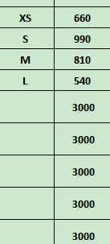
Carton Dimension（箱规） | 20*20*30 | Country of Origin：
Gross Weight（毛重） | 3.8kg | Made In China
Net Weight（净重） | 3.4kg
Remark（备注）

 | 06630677800012
 | 06630677800029
 | 06630677800036
 | 06630677800043
 | 06630677800012
 | 06630677800029
 | 06630677800036
 | 06630677800043

